1GD-FR-0020
 |  |  |  |  |  |  | PROCESO DE GESTIÓN DOCUMENTAL |  |  |  |  |  |  |  |  | POLICÍA NACIONAL
Código:1GD-FR-0020
Fecha: 04/07/2018 |  |  |  |  |  |  | DIAGNÓSTICO INTEGRAL PARA LOS ARCHIVOS DE LA POLICÍA NACIONAL
Versión: 0

CIUDAD: Bogotá |  |  |  |  |  |  |  |  |  | FECHA ELABORACIÓN DEL DIAGNÓSTICO |  |  |  |  |  |  | 9 |  | 9 |  |  | 2021
RESPONSABLE DEL DILIGENCIAMIENTO: APA 10 MARTHA GARCIA MARTINEZ
A. IDENTIFICACIÓN
CÓDIGO Y NOMBRE DE LA UNIDAD: 4.14.22 ESCUELA DE DE SEGURIDAD VIAL "MAYOR GENERAL DEOGRACIAS FONSECA ESPINOSA"
FECHA DE CREACIÓN DE LA UNIDAD: 02 de agosto 2001 |  |  |  |  |  |  |  |  |  | ACTO ADMINISTRATIVO DE CREACIÓN DE LA UNIDAD: Resolucion 02810 del 02/08/2001 ESCUELA SECCIONAL SEGURIDAD VIAL
DIRECCIÓN DE LA UNIDAD: Carrera 128 17-15 Fontibon HB |  |  |  |  |  |  |  |  |  | ACTO ADMINISTRATIVO VIGENTE DE LA UNIDAD: Resolución No. 03435 del 12/08/2008.
CORREO ELECTRÓNICO DE LA UNIDAD: esevi.direc@policia.gov.co |  |  |  |  |  |  |  |  |  | TELEFONO 5159211 |  |  |  |  |  |  |  | IP: 20754
A.1 DIRECTOR, COMANDANTE O JEFE DE LA UNIDAD:
NOMBRE: |  |  | LUIS EDUARDO SANCHEZ VALDERRAMA
GRADO: |  |  | TENIENTE CORONEL
CARGO: |  |  | DIRECTOR ESCUELA
TIEMPO EN EL CARGO: |  |  |  | INDIQUE FECHA (DD/MM/AAAA) 19-12-2019
A.2 ADMINISTRACIÓN DEL ARCHIVO
Jefe Grupo de Gestión Documental
NOMBRES Y APELLIDOS: N/A |  |  |  |  |  |  |  |  |  | CAPACITACIÓN O CURSOS EN GESTIÓN DOCUMENTAL Y ARCHIVÍSTICA
GRADO: N/A |  |  |  |  |  |  |  |  |  | 1
CARGO: N/A |  |  |  |  |  |  |  |  |  | 2
TIEMPO EN EL PROCESO DE GESTIÓN DOCUMENTAL N/A |  |  |  |  |  |  |  |  |  | 3
TIEMPO EN LA INSTITUCIÓN N/A |  |  |  |  |  |  |  |  |  | 4
CORREO INSTITUCIONAL: N/A |  |  |  |  |  |  |  |  |  | 5
No. CELULAR: N/A |  |  |  |  |  |  |  |  |  | 6
No IP DE LA OFICINA Y/O GRUPO N/A |  |  |  |  |  |  |  |  |  | 7
CONDICIÓN MÉDICO LABORAL: N/A |  |  |  |  |  |  |  |  |  | 8
Funciones del Jefe Grupo de Gestión Documental
1 | Supervisar el trámite en las ventanillas únicas de la documentación oficial a través de mecanismos para que se garantice el manejo expedito y controlado de la correspondencia.
2 | Verificar el cumplimiento a los lineamientos del proceso de gestión documental, respecto al control de registros para que se ejecuten las directrices y regulaciones de los entes competentes.
3 | Supervisar la ejecución del procedimiento archivo central con el fin de garantizar la disponibilidad e integridad de los activos de información para la consulta.
4 | Proyectar las modificaciones o actualizaciones de las tablas de retención documental cuando se requiera, para el trámite respectivo ante el comité de archivo de la unidad.
5
6
7
Responsable Archivo Central
NOMBRES Y APELLIDOS: MARTHA GARCIA MARTINEZ |  |  |  |  |  |  |  |  |  | CAPACITACIÓN O CURSOS EN GESTIÓN DOCUMENTAL Y ARCHIVÍSTICA
GRADO: APA10 |  |  |  |  |  |  |  |  |  | 1 | TECNICO EN ASISTENCIA EN ORGANIZACION DE ARCHIVOS
CARGO: APA10 |  |  |  |  |  |  |  |  |  | 2
TIEMPO EN EL PROCESO DE GESTIÓN DOCUMENTAL (Años, Meses, Días) 2-9-2 |  |  |  |  |  |  |  |  |  | 3
TIEMPO EN LA INSTITUCIÓN (Años, Meses, Días) 12-10-29 |  |  |  |  |  |  |  |  |  | 4
CORREO INSTITUCIONAL martha.garcia1007@correo.policia.gov.co |  |  |  |  |  |  |  |  |  | 5
No. CELULAR |  |  |  |  |  |  |  |  |  | 6
No IP DE LA OFICINA Y/O GRUPO N/A |  |  |  |  |  |  |  |  |  | 7
CONDICIÓN MÉDICO LABORAL APTO |  |  |  |  |  |  |  |  |  | 8
Funciones del Responsable Archivo Central
1 | Brindar la informacion que correspoda de acuerdo a la naturaleza del cargo, a quien lo requera siguiendo los lineamientos de la normatividad establecida.
2 | Realizar las actividades establecidas en la gestión documental, aplicando la normativa vigente
3 | Guardar la reserva y confidencialidad de los documentos e información que sea de su conocimiento dentro del cumplimiento de sus funciones.
4 | Dar buen uso a los elementos asignados bajo su responsabilidad, con el fin de mantenerlos disponibles para el servicio.
5 | Las demás que le sean asignadas de acuerdo con la ley, los reglamentos o la naturaleza de su cargo.
6 | Implementar el sistema de gestión integral de acuerdo con los lineamientos institucionales, efectuando mejora continua en los procesos que lo requieran.
7
TALENTO HUMANO
GRADO | APELLIDOS Y NOMBRES |  |  |  |  | CÉDULA | CARGO ACTUAL | No. De Celular | TIEMPO DE SERVICIO EN LA UNIDAD |  |  | TIEMPO EN EL PROCESO DE GESTIÓN DOCUMENTAL |  |  | NIVEL ACADÉMICO |  |  |  |  | CONDICIÓN MÉDICO LABORAL
 |  |  |  |  |  |  |  |  | Años | Meses | Días | Años | Meses | Días
APA10 | GARCIA MARTÍNEZ MARTHA |  |  |  |  |  | RESPONSABLE ARCHIVO |  | 12 | 10 | 29 | 2 | 9 | 2 | TECNICO EN ASISTENCIA ORGANIZACION DE ARCHIVOS |  |  |  |  | APTA

A.3 NIVEL Y TIPO DE ARCHIVO
NIVEL DE LA UNIDAD |  |  |  |  |  | Asesor |  | Control |  | Operativo |  |  |  | Administrativo |  |  |  |  | Docente
 |  |  |  |  |  |  |  |  |  |  |  |  |  |  |  |  |  |  | X
JURISDICCIÓN |  |  |  |  |  | Dirección |  |  | Oficina Asesora |  |  | Región |  | Metropolitana |  | Departamento |  |  | Escuela de Policía |  |  |  | Centro de Instrucción
 |  |  |  |  |  |  |  |  |  |  |  |  |  |  |  |  |  |  | X
MISIÓN DE LA UNIDAD |  |  |  |  |  | La Escuela de Seguridad Vial (ESEVI), tendrá como misión capacitar y especializar integralmente a los profesionales que participan en la cadena de la seguridad vial, para contribuir a garantizar la movilidad, seguridad y cumplimiento de las normas de tránsito, a través de la utilización de pedagogías y herramientas que optimicen el talento humano y los recursos disponibles.
SISTEMA DE ARCHIVO |  |  |  |  |  | Centralizado |  |  |  |  |  |  | Descentralizado
 |  |  |  |  |  | X
CLASES DE ARCHIVOS |  |  |  |  |  | Archivo de Gestión |  | Archivo de Central |  | Archivo Intermedio |  |  | Archivo Histórico |  |  | Número de Depósitos
 |  |  |  |  |  | X |  | X |  |  |  |  |  |  |  | CANTIDAD ARCHIVOS DE GESTIÓN (15 ) CANTIDAD ARCHIVO CENTRAL (01)
NUMERO DE DEPENDENCIAS |  |  |  |  |  | Operativas |  |  |  |  |  |  |  | Administrativas
 |  |  |  |  |  |  |  |  |  |  |  |  |  | LA ESCUELA CUENTA CON 15 DEPENDENCIAS
SERVICIOS QUE PRESTA |  |  |  |  |  | EL GRUPO DE GESTIÓN DOCUMENTAL - ARCHIVO CENTRAL PRESTA LOS SIGUIENTES SERVICIOS
 |  |  |  |  |  | 1 | Asesorías y Acompañamientos |  |  |  |  | Periodicidad |  | Trimestral | Cantidad |  | 21 | Origen |  | Interno
 |  |  |  |  |  | 2 | Prestamos y Consultas de Documentos |  |  |  |  |  |  | Mensual |  |  | 3 |  |  | Interno
 |  |  |  |  |  | 3 | Transferencias Documentales |  |  |  |  |  |  | Trimestral |  |  | 3 |  |  | Interno
 |  |  |  |  |  | 4
 |  |  |  |  |  | 5
 |  |  |  |  |  | 6
 |  |  |  |  |  | 7
 |  |  |  |  |  | PROCESOS TÉCNICOS DE REPROGRAFÍA DESARROLLADOS
 |  |  |  |  |  | DIGITALIZACIÓN | Unidad de Conservación | Periodicidad | Cantidad | MICROFILMACIÓN |  |  | Soporte |  |  |  | Periodicidad |  |  | Cantidad
 |  |  |  |  |  |  | N/A | N/A | N/A |  |  |  | N/A |  |  |  | N/A |  |  | N/A
 |  |  |  |  |  |  | Almacenamiento y Administración
 |  |  |  |  |  |  | N/A
A.4 PRESUPUESTO ANUAL DEL ARCHIVO
PROPIO: ________________________________________________________ |  |  |  |  |  |  | ASIGNADO POR LA DEPENDENCIA: DINAE___________________________________ |  |  |  | SEGÚN NECESIDADES:_____________X_________________________________________ |  |  |  |  |  |  | OTRO: ________________________________________
ASIGNACIÓN DE RUBROS PARA EL ARCHIVO:
Materiales de consumo: |  |  |  |  |  |  |  |  | 0
Personal: |  |  |  |  |  |  |  |  | 0
Proceso de Reprografía (Digitalización o Microfilmación) (Insumos) |  |  |  |  |  |  |  |  | NO APLICA
...
 |  |  |  |  |  |  |  | Cantidad | Accesorio |  |  |  |  | Cantidad | Accesorio |  |  |  |  |  |  | Cantidad
 |  |  |  |  |  |  |  | 0 | Termohigrómetros |  |  |  |  | 2 | Puestos de Trabajo |  |  |  |  |  |  | 2
 |  |  |  |  |  |  |  | 2 | Equipos de Computo |  |  |  |  | 2 | Teléfonos |  |  |  |  |  |  | 0
 |  |  |  |  |  |  |  | 0 | Escáneres |  |  |  |  | 1 | Unidades de Conservación (Cajas) |  |  |  |  |  |  | 550
 |  |  |  |  |  |  |  | 0 | Impresoras |  |  |  |  | 1 | Unidades de Conservación (Carpetas) |  |  |  |  |  |  | 4440
 |  |  |  |  |  |  |  | 0 | Fotocopiadoras |  |  |  |  | 1 | Equipos de Microfilmación |  |  |  |  |  |  | 0
...
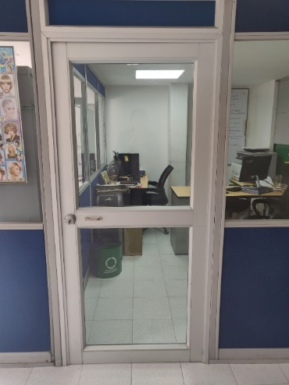
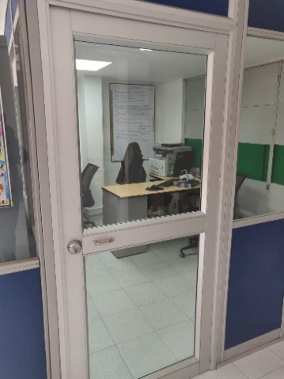
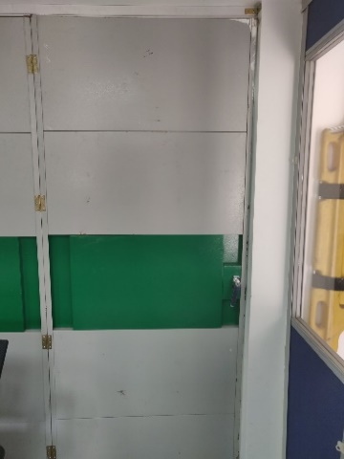
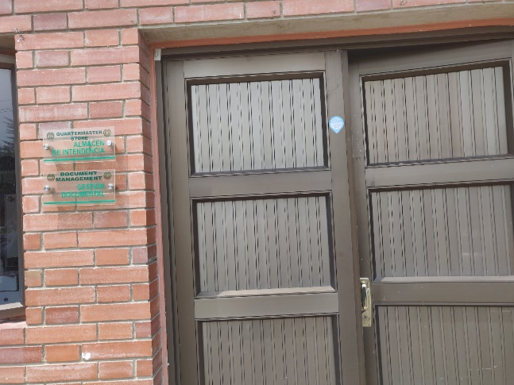
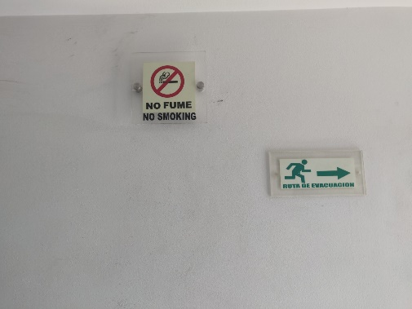

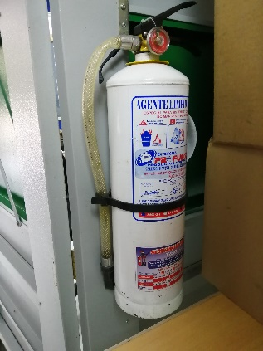
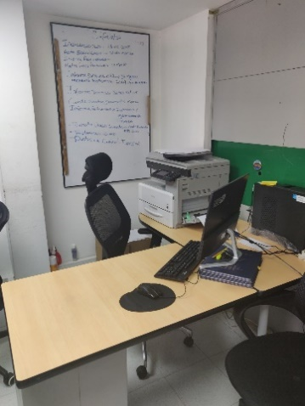
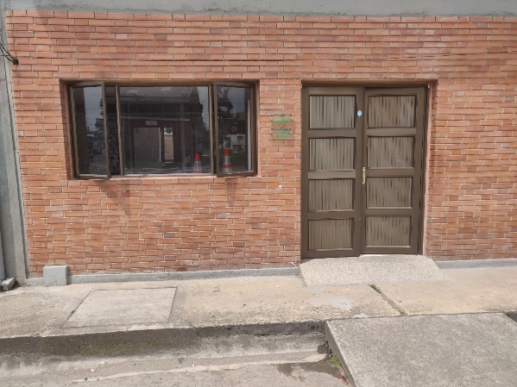
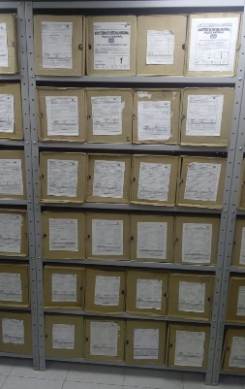
...
 |  |  |  |  |  |  | Escuela de seguridad Vial “Mayor General Deogracias Fonseca Espinosa” |  |  |  | DEPENDENCIA PRODUCTORA: |  |  |  | Escuela de Iseguridad Vial “Mayor General Deogracias Fonseca Espinosa”
...
 |  |  |  |  |  | Cantidades de Unidades de Conservación Cajas |  | Cantidad Soporte Documental
 |  | dia: | mes: | año: |  |  |  | Archivo de Gestión | Papel (carpetas) | Análogo | Digital | Planos | Libros | Videos | Fotografías |  | Cintas |  | Microfilmes |  | Magnéticos y ópticos |  | Pergaminos
 |  | dia: | mes: | año:
 |  | 5 | 2 | 1999 |  | 18 CAJAS |  | Archivo Central | Papel (carpetas) | Análogo | Digital | Planos | Libros | Videos | Fotografías |  | Cintas |  | Microfilmes |  | Magnéticos y ópticos |  | Pergaminos
...
 |  |  |  |  |  |  | Archivo Central |  |  | Se informa las actividades ralizadas durante el primer semestre 2021 en el programa “Inspección y Mantenimiento de sistemas de almacenamiento e instalaciones físicas. |  |  | COMUNICACIÓN OFICIAL ELECTRONICA GS-2021-001510- ESEVI, |  |  | SEMESTRAL
 |  |  |  |  |  |  | Archivo Central |  |  | Actividad realizada mes de julio 2021 |  |  | CERTIFICACION EMPRESA EMINSER DE FECHA 17/07/2021 |  |  | SEMESTRAL
 |  |  |  |  |  |  | Archivo Central |  |  | Para el cumplimiento de este programa, se aplican los mecanismos y sistemas para el monitoreo y control de las condiciones ambientales, en particular en áreas de depósito documental de la Escuela, teniendo en cuenta que la unidad posee un termohigrómetro, instrumento que se utiliza para medir la humedad y la temperatura, |  |  | COMUNICACIÓN OFICIAL ELECTRONICA GS-2021-001510-ESEVI |  |  | SEMESTRAL |  |  |  |  | Realiza registros diarios en el formato 1GD - FR - 0015 “Registro de Control Ambiental”, se utiliza el termohigometro instrumento que mide temperatura y humedad relativa , con el fin de verificar y vigilar las condiciones ambientales del Archivo Central de la Escuela
 |  |  |  |  |  |  | Archivo Central |  |  | Para el cumplimiento de este programa, se aplican los mecanismos y sistemas para el monitoreo y control de las condiciones ambientales, en particular en áreas de depósito documental de la Escuela, teniendo en cuenta que la unidad posee un termohigrómetro, instrumento que se utiliza para medir la humedad y la temperatura, |  |  | COMUNICACIÓN OFICIAL ELECTRONICA GS-2021-001510-ESEVI |  |  | SEMESTRAL
 |  |  |  |  |  |  | Archivo Central |  |  | Con esta actividad se busca implementar el programa de prevención de emergencias y atención de desastres en la Policía Nacional, identificando aquellas actividades relevantes como, la priorización de documentos, la conservación preventiva la cual se refiere a todas las acciones previas a la ocurrencia de una situación riesgosa a fin de brindar respuesta oportuna ante una situación de emergencia por efecto de atentados o desastres naturales y así minimizar los impactos o efectos negativos sobre los documentos y/o información custodiada por este centro docente. |  |  | COMUNICACIÓN OFICIAL ELECTRONICA GS 2021-001510-ESEVI, ACTA 012 del 28/06/2021 TRATA DE LA PRESENTACION Y SENSIBILIZACION DEL PROGRAMA PREVENCION DE EMERGENCIAS Y ATENCION DESASTRES. |  |  | SEMESTRAL
...
 |  |  |  |  |  |  | Archivo Central |  |  | Se informa las actividades ralizadas durante el primer semestre 2021 en el programa “Inspección y Mantenimiento de sistemas de almacenamiento e instalaciones físicas. |  |  | COMUNICACIÓN OFICIAL ELECTRONICA GS-2021-001510- ESEVI, |  |  | SEMESTRAL
 |  |  |  |  |  |  | Clase de Archivo |  |  | Actividad |  |  | Evidencia |  |  | periodicidad |  |  |  |  | Observaciones
 |  |  |  |  |  |  | Archivo Central |  |  | no aplica
...
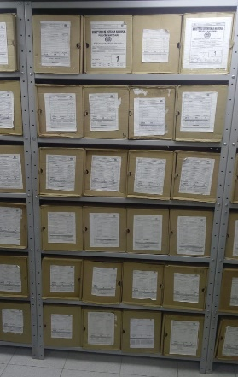
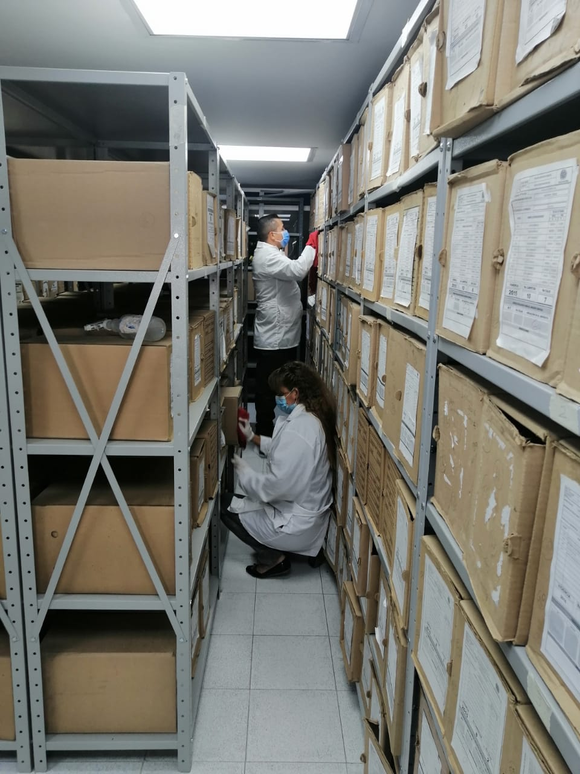
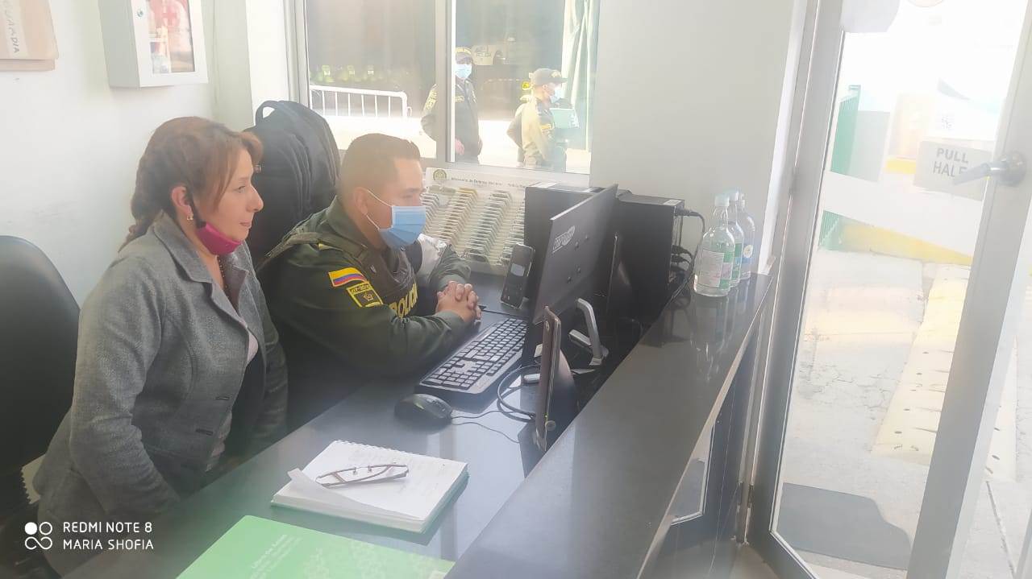

 |  |  |  | 9 | 9 | 20221 |  | Fecha de Elaboración |  | 9 | 9 | 2021 |  |  |  | VISTO BUENO JEFE DE LA UNIDAD
 |  |  |  | APA10 MARTHA GARCIA MARTINEZ |  |  |  | Responsable Gestión Documental |  |  | APA 10 MARTHA GARCIA MARTINEZ |  |  |  |  | Comandante de Unidad |  |  | Teniente Coronl LUIS EDUARDO SANCHEZ VALDERRAMA
 |  |  |  | Grado Nombres y Apellidos |  |  |  |  |  | Grado Nombres y Apellidos |  |  |  |  |  |  | Grado Nombres y Apellidos

 |  |  |  |  |  |  |  | Firma |  |  |  |  |  |  |  |  | Firma
...
 | CIUDAD: Denominación de la ciudad y departamento al cual pertenece la dependencia productora. Ejemplo: CALI, VALLE DEL CAUCA
...

